ANEXO 8 ITEM 8 BUTACOS, RECEPCI
UNIVERSIDAD TECNOLÓGICA DE PEREIRA
INVITACIÓN PÚBLICA BS 20 DE 2026
“COMPRA DE AMOBLAMIENTO PARA LAS DEPENDENCIAS DE LA UNIVERSIDAD ”
ANEXO 8 - ESPECIFICACIONES TÉCNICAS Y PRESENTACIÓN DE OFERTA
ANEXO 8 COMPRA DE BUTACOS, RECEPCIÓN, MUEBLES Y BANCOS DE CARPINTERÍA

 |  |  |  | SOLINOFF |  |  |  |  |  |  |  |  |  |  | METALES Y CONCEPTOS |  |  |  |  |  |  |  |  |  |  | BASA DISEÑO SAS |  |  |  |  |  |  |  |  |  |  | MUMA SAS
ÍTEM | NOMBREL DEL ELEMENTO | DESCRIPCIÓN ESPECIFICACIONES | IMÁGENES DE REFERENCIA | MARCA | UNIDAD DE MEDIDA | CANTIDAD | DESCRIPCION MARCA/ REFERENCIA/ESPECIFICACIONES OFERTADAS | VALOR UNITARIO ANTES DE IVA | PORCENTAJE IVA ( % ) | VALOR IVA | VALOR UNITARIO IVA INCLUIDO | TOTAL IVA INCLUIDO | TIEMPO DE ENTREGA (Días Calendario) | TIEMPO DE GARANTIA | MARCA | UNIDAD DE MEDIDA | CANTIDAD | DESCRIPCION MARCA/ REFERENCIA/ESPECIFICACIONES OFERTADAS | VALOR UNITARIO ANTES DE IVA | PORCENTAJE IVA ( % ) | VALOR IVA | VALOR UNITARIO IVA INCLUIDO | TOTAL IVA INCLUIDO | TIEMPO DE ENTREGA (Días Calendario) | TIEMPO DE GARANTIA | MARCA | UNIDAD DE MEDIDA | CANTIDAD | DESCRIPCION MARCA/ REFERENCIA/ESPECIFICACIONES OFERTADAS | VALOR UNITARIO ANTES DE IVA | PORCENTAJE IVA ( % ) | VALOR IVA | VALOR UNITARIO IVA INCLUIDO | TOTAL IVA INCLUIDO | TIEMPO DE ENTREGA (Días Calendario) | TIEMPO DE GARANTIA | MARCA | UNIDAD DE MEDIDA | CANTIDAD | DESCRIPCION MARCA/ REFERENCIA/ESPECIFICACIONES OFERTADAS | VALOR UNITARIO ANTES DE IVA | PORCENTAJE IVA ( % ) | VALOR IVA | VALOR UNITARIO IVA INCLUIDO | TOTAL IVA INCLUIDO | TIEMPO DE ENTREGA (Días Calendario) | TIEMPO DE GARANTIA | MINIMO VALOR TOTAL IVA INCLUIDO | PRESUPUESTO DISPONIBLE | DIFERENCIA | MEJOR PRECIO
1 | Butaco Drop | Monoconcha en polipropileno con filtro UV, fijacion con tornillos y clips de sujecion,estructura 4 patas en tubo CR redondo Ã˜ 18mm Calibre 16, acabado en pintura electrostatica negra o gris. Altura 0.63. | 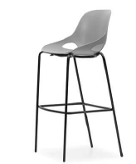 | SOLINOFF | Unidad | 21 | Butaco Drop: Monoconcha en polipropileno con filtro UV, fijacion con tornillos y clips de sujecion,estructura 4 patas en tubo CR redondo Ã˜ 18mm Calibre 16, acabado en pintura electrostatica negra o gris. Altura 0.63. | $ 260,000 | 19% | $ 49,400 | $ 309,400 | $ 6,497,400 | 30 DIAS | 3 AÑOS | METALCON | Unidad | 21 | Monoconcha en polipropileno con filtro UV, fijacion con tornillos y clips de sujecion,estructura 4 patas en tubo CR redondo Ã˜ 18mm Calibre 16, acabado en pintura electrostatica negra o gris. Altura 0.63. | $ 290,000 | 19% | $ 55,100 | $ 345,100 | $ 7,247,100 | 30 DIAS | 5 AÑOS |  |  |  |  |  |  |  |  |  |  |  |  |  |  |  |  |  |  |  |  |  |  | $ 6,497,400 | $ 7,969,311 | $ 1,471,911 | SOLINOFF
2 | Recepcion | Recepcion Recta 2,40 H=1,10 + Puerta:Superficie Principal, Panel Frontal y Laterales Entamborados laminados. Counter laminado. Conectividad pasacables, Ducto con troqueles para conexiones electricas y datos + Bajante para conduccion de cableado desde piso. Incluye 2 Modulos de Servicio metalico (Archivador 2M1A), frente laminado en formica, con 2 gavetas medianas y 1 de archivo, ancho 38cm. Incluye Puerta entamborada laminada aprox 1,10 (Se ajusta segun medida en sitio) x 0,73=h conmanija y cerradura. | 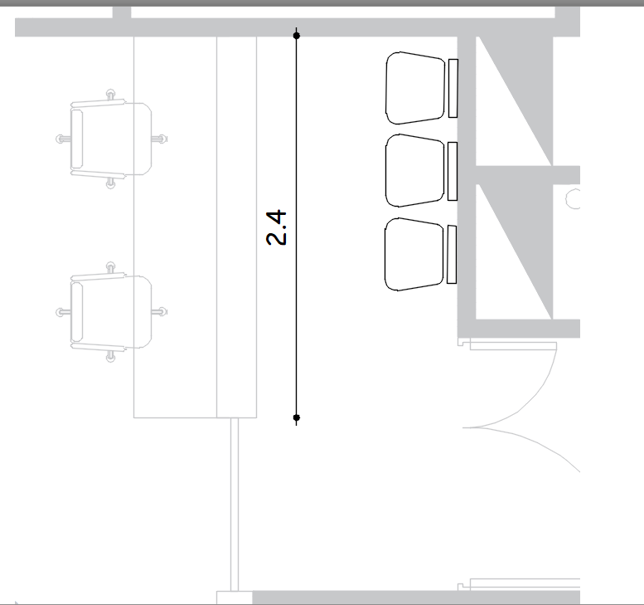 | SOLINOFF | Unidad | 1 | Recepcion Recta 2,40 H=1,10 + Puerta:Superficie Principal, Panel Frontal y Laterales Entamborados laminados. Counter laminado. Conectividad pasacables, Ducto con troqueles para conexiones electricas y datos + Bajante para conduccion de cableado desde piso. Incluye 2 Modulos de Servicio metalico (Archivador 2M1A), frente laminado en formica, con 2 gavetas medianas y 1 de archivo, ancho 38cm. Incluye Puerta entamborada laminada aprox 1,10 (Se ajusta segun medida en sitio) x 0,73=h conmanija y cerradura. | $ 6,698,600 | 19% | $ 1,272,734 | $ 7,971,334 | $ 7,971,334 | 45 DIAS | 5 AÑOS | METALCON | Unidad | 1 | Recepcion Recta 2,40 H=1,10 + Puerta:Superficie Principal, Panel Frontal y Laterales Entamborados laminados. Counter laminado. Conectividad pasacables, Ducto con troqueles para conexiones electricas y datos + Bajante para conduccion de cableado desde piso. Incluye 2 Modulos de Servicio metalico (Archivador 2M1A), frente laminado en formica, con 2 gavetas medianas y 1 de archivo, ancho 38cm. Incluye Puerta entamborada laminada aprox 1,10 (Se ajusta segun medida en sitio) x 0,73=h conmanija y cerradura. | $ 6,975,000 | 19% | $ 1,325,250 | $ 8,300,250 | $ 8,300,250 | 30 DIAS | 5 AÑOS |  |  |  |  |  |  |  |  |  |  |  |  | Unidad | 1 |  | $ - |  | $ - | $ - | $ - |  |  | $ 7,971,334 | $ 9,960,895 | $ 1,989,561 | SOLINOFF
3 | Mueble Cafetin | Mueble para cafetin. Medidas: 0,80mx0,49mx0,90m. Superficie solida blanca en Corian Glacier White 12mm de espesor, salpicadero de 5-7cm de altura Almacenamiento inferior cuerpo y puertas abatibles enmelamina, cantos rigidos en PVC 2mm termofundido con tecnologia HOT MELT | 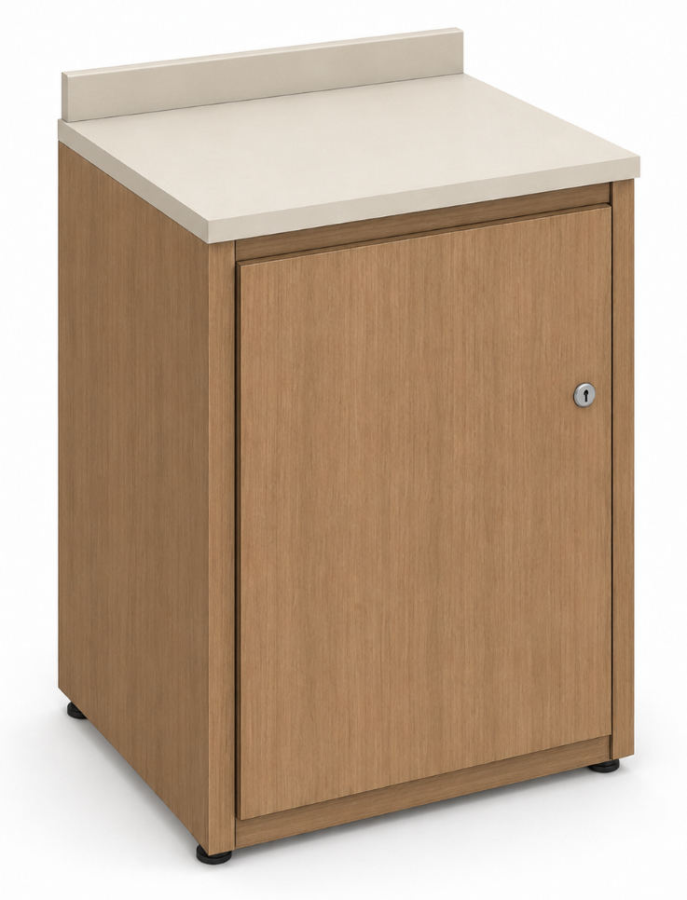 | SOLINOFF | Unidad | 1 | Mueble para cafetin. Medidas: 0,80mx0,49mx0,90m. Superficie solida blanca en Corian Glacier White 12mm de espesor, salpicadero de 5-7cm de altura Almacenamiento inferior cuerpo y puertas abatibles enmelamina, cantos rigidos en PVC 2mm termofundido con tecnologia HOT MELT | $ 1,513,600 | 19% | $ 287,584 | $ 1,801,184 | $ 1,801,184 | 45 DIAS | 5 AÑOS | METALCON | Unidad | 1 | Mueble para cafetin. Medidas: 0,80mx0,49mx0,90m. Superficie solida blanca en Corian Glacier White 12mm de espesor, salpicadero de 5-7cm de altura Almacenamiento inferior cuerpo y puertas abatibles enmelamina, cantos rigidos en PVC 2mm termofundido con tecnologia HOT MELT | $ 2,889,000 | 19% | $ 548,910 | $ 3,437,910 | $ 3,437,910 | 30 DIAS | 5 AÑOS | Basa | Unidad | 1 | Mueble para cafetin. Medidas: 0,80mx0,49mx0,90m. Superficie solida blanca en Corian Glacier White 12mm de espesor, salpicadero de 5-7cm de altura Almacenamiento inferior cuerpo y puertas abatibles enmelamina, cantos rigidos en PVC 2mm termofundido con tecnologia HOT MELT | $ 2,364,000 | 19% | $ 449,160 | $ 2,813,160 | $ 2,813,160 | 45 dias | 2 años |  | Unidad | 1 |  | $ - |  | $ - | $ - | $ - |  |  | $ 1,801,184 | $ 3,831,331 | $ 2,030,147 | SOLINOFF
4 | Bancos De Trabajo De Carpinteria | Banco de trabajo para carpintería fabricado con estructura principal en madera maciza de cedro, superficie de trabajo elaborada en madera de roble, con cubierta de 5 cm de espesor.Guía de ayuda para la prensa. Incluye portaherramientas básico en cedro. Dimensiones: Largo: 240 cm Alto: 85 cm Ancho: 80 cm | 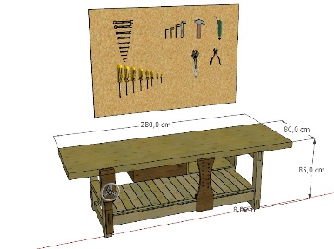 | SOLINOFF | Unidad | 3 | Banco de trabajo para carpintería fabricado con estructura principal en madera maciza de cedro, superficie de trabajo elaborada en madera de roble, con cubierta de 5 cm de espesor.Guía de ayuda para la prensa. Incluye portaherramientas básico en cedro. Dimensiones: Largo: 240 cm Alto: 85 cm Ancho: 80 cm | $ - | 19% | $ - | $ - | $ - |  |  | METALCON | Unidad | 3 | Banco de trabajo para carpintería fabricado con estructura principal en madera maciza de cedro, superficie de trabajo elaborada en madera de roble, con cubierta de 5 cm de espesor.Guía de ayuda para la prensa. Incluye portaherramientas básico en cedro. Dimensiones: Largo: 240 cm Alto: 85 cm Ancho: 80 cm | $ 4,430,000 | 19% | $ 841,700 | $ 5,271,700 | $ 15,815,100 | 30 DIAS | 5 AÑOS |  |  |  |  |  |  |  |  |  |  |  |  | Unidad | 3 |  | $ - |  | $ - | $ - | $ - |  |  | $ 15,815,100 | $ 16,065,000 | $ 249,900 | METALES Y CONCEPTOS
VALOR TOTAL OFERTA |  |  |  |  |  |  |  |  |  |  |  | $ 16,269,918 |  |  |  |  |  |  |  |  |  |  | $ 34,800,360 |  |  |  |  |  |  |  |  |  |  | $ 2,813,160 |  |  |  |  |  |  |  |  |  |  | $ - |  |  | $ 32,085,018

Observaciones:

 | NOMBRE Y NIT EMPRESA:
 | NOMBRE Y FIRMA REPRESENTANTE LEGAL
 | CÉDULA REPRESENTANTE LEGAL
 | FECHA:

0%
5%
10%
19%

